2022_06_data
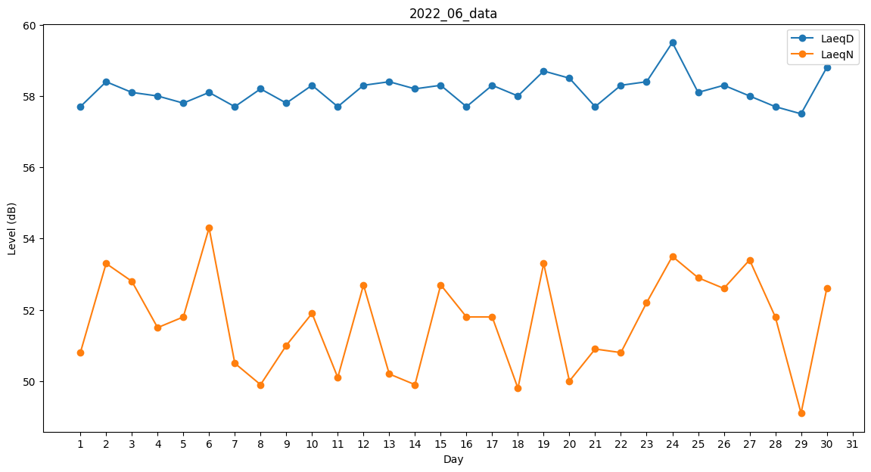
Day | LaeqD | LaeqN
1 | 57.7 | 50.8
2 | 58.4 | 53.3
3 | 58.1 | 52.8
4 | 58 | 51.5
5 | 57.8 | 51.8
6 | 58.1 | 54.3
7 | 57.7 | 50.5
8 | 58.2 | 49.9
9 | 57.8 | 51
10 | 58.3 | 51.9
11 | 57.7 | 50.1
12 | 58.3 | 52.7
13 | 58.4 | 50.2
14 | 58.2 | 49.9
15 | 58.3 | 52.7
16 | 57.7 | 51.8
17 | 58.3 | 51.8
18 | 58 | 49.8
19 | 58.7 | 53.3
20 | 58.5 | 50
21 | 57.7 | 50.9
22 | 58.3 | 50.8
23 | 58.4 | 52.2
24 | 59.5 | 53.5
25 | 58.1 | 52.9
26 | 58.3 | 52.6
27 | 58 | 53.4
28 | 57.7 | 51.8
29 | 57.5 | 49.1
30 | 58.8 | 52.6

